상품제안서
볼펜꽂이 리갈패드 A5 박인쇄 | 상품코드: F26317

 |  |  |  |  |  |  | 02-412-0044 | www.easy1.co.kr
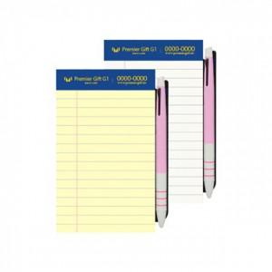

【상세/제작정보】 | 노트인쇄 : 금박,은박 별도 문의. 노트색상 : 노랑(0), 흰색(비용추가) 인덱스 : 500원 볼펜 : 220원 (*볼펜 실크인쇄 별도 문의)

【인쇄/포장옵션】 | / OPP(비닐)

【공급단가】 | 수량 | 100~ | 300~ | 500~ | 1,000~ | 3,000~
*VAT별도 | 단가 | 1,560원 | 1,530원 | 1,500원 | 1,440원 | 1,380원

【상품 URL】 | https://easy1.co.kr:443/src/goods_detail.php?gdno=26317

